FB-IG posts
CSDE McKinney Vento "No Matter What" Campaign Social Media Posts
ENGLISH |  |  | SPANISH
Creative | Headline | Copy | Creative | Headline | Copy
 | No Matter What. School is Here For You | You may be on your own and figuring out places to stay during a difficult time. But school is here for you. If you’re dealing with housing problems and find yourself staying with friends and family and moving around, you can stay in school. Get confidential support. CT.gov/NoMatterWhat |  | No Importa Lo Que Pase. Tienes a Tu Escuela | Puede que estés viviendo solo y buscando lugares donde quedarte. Tu escuela está aquí para ti. Si estás pasando por problemas de vivienda y te estás quedando en varios lugares sin un lugar fijo, tú puedes quedarte en la escuela. Obtén apoyo confidencial. CT.gov/NoMatterWhat
 | Supporting You, No Matter What | If you’re a teen who’s moving from place to place, couch surfing with friends or family members, you don’t have to go it alone. School is something you can count on no matter what your housing situation is. Get connected to the person in your school district who can help you with food, transportation, and more. CT.gov/NoMatterWhat |  | Apoyándote, sin importar lo que pase. | Si eres un adolescente que se está mudando de un lugar a otro, o durmiendo en el sillón de amigos o familiares, no pases por ese momento solo. Puedes contar con tu escuela si tienes un problema de falta de vivienda. Conéctate con tu distrito escolar donde te pueden ayudar con comida, transporte y más. CT.gov/NoMatterWhat
 | Your Safe Space at School | Constantly moving around from home to home can make you feel so out of place. But there is always a place for you at school, no matter what. Learn more about how your school can help by visiting CT.gov/NoMatterWhat |  | Tu Lugar Seguro en la Escuela | Moverte constantemente de una casa a otra puede hacerte sentir fuera de lugar. Pero siempre hay un lugar en tu escuela, no importa lo que pase. Obtén más información sobre cómo tu escuela puede ayudarte, visitando CT.gov/NoMatterWhat
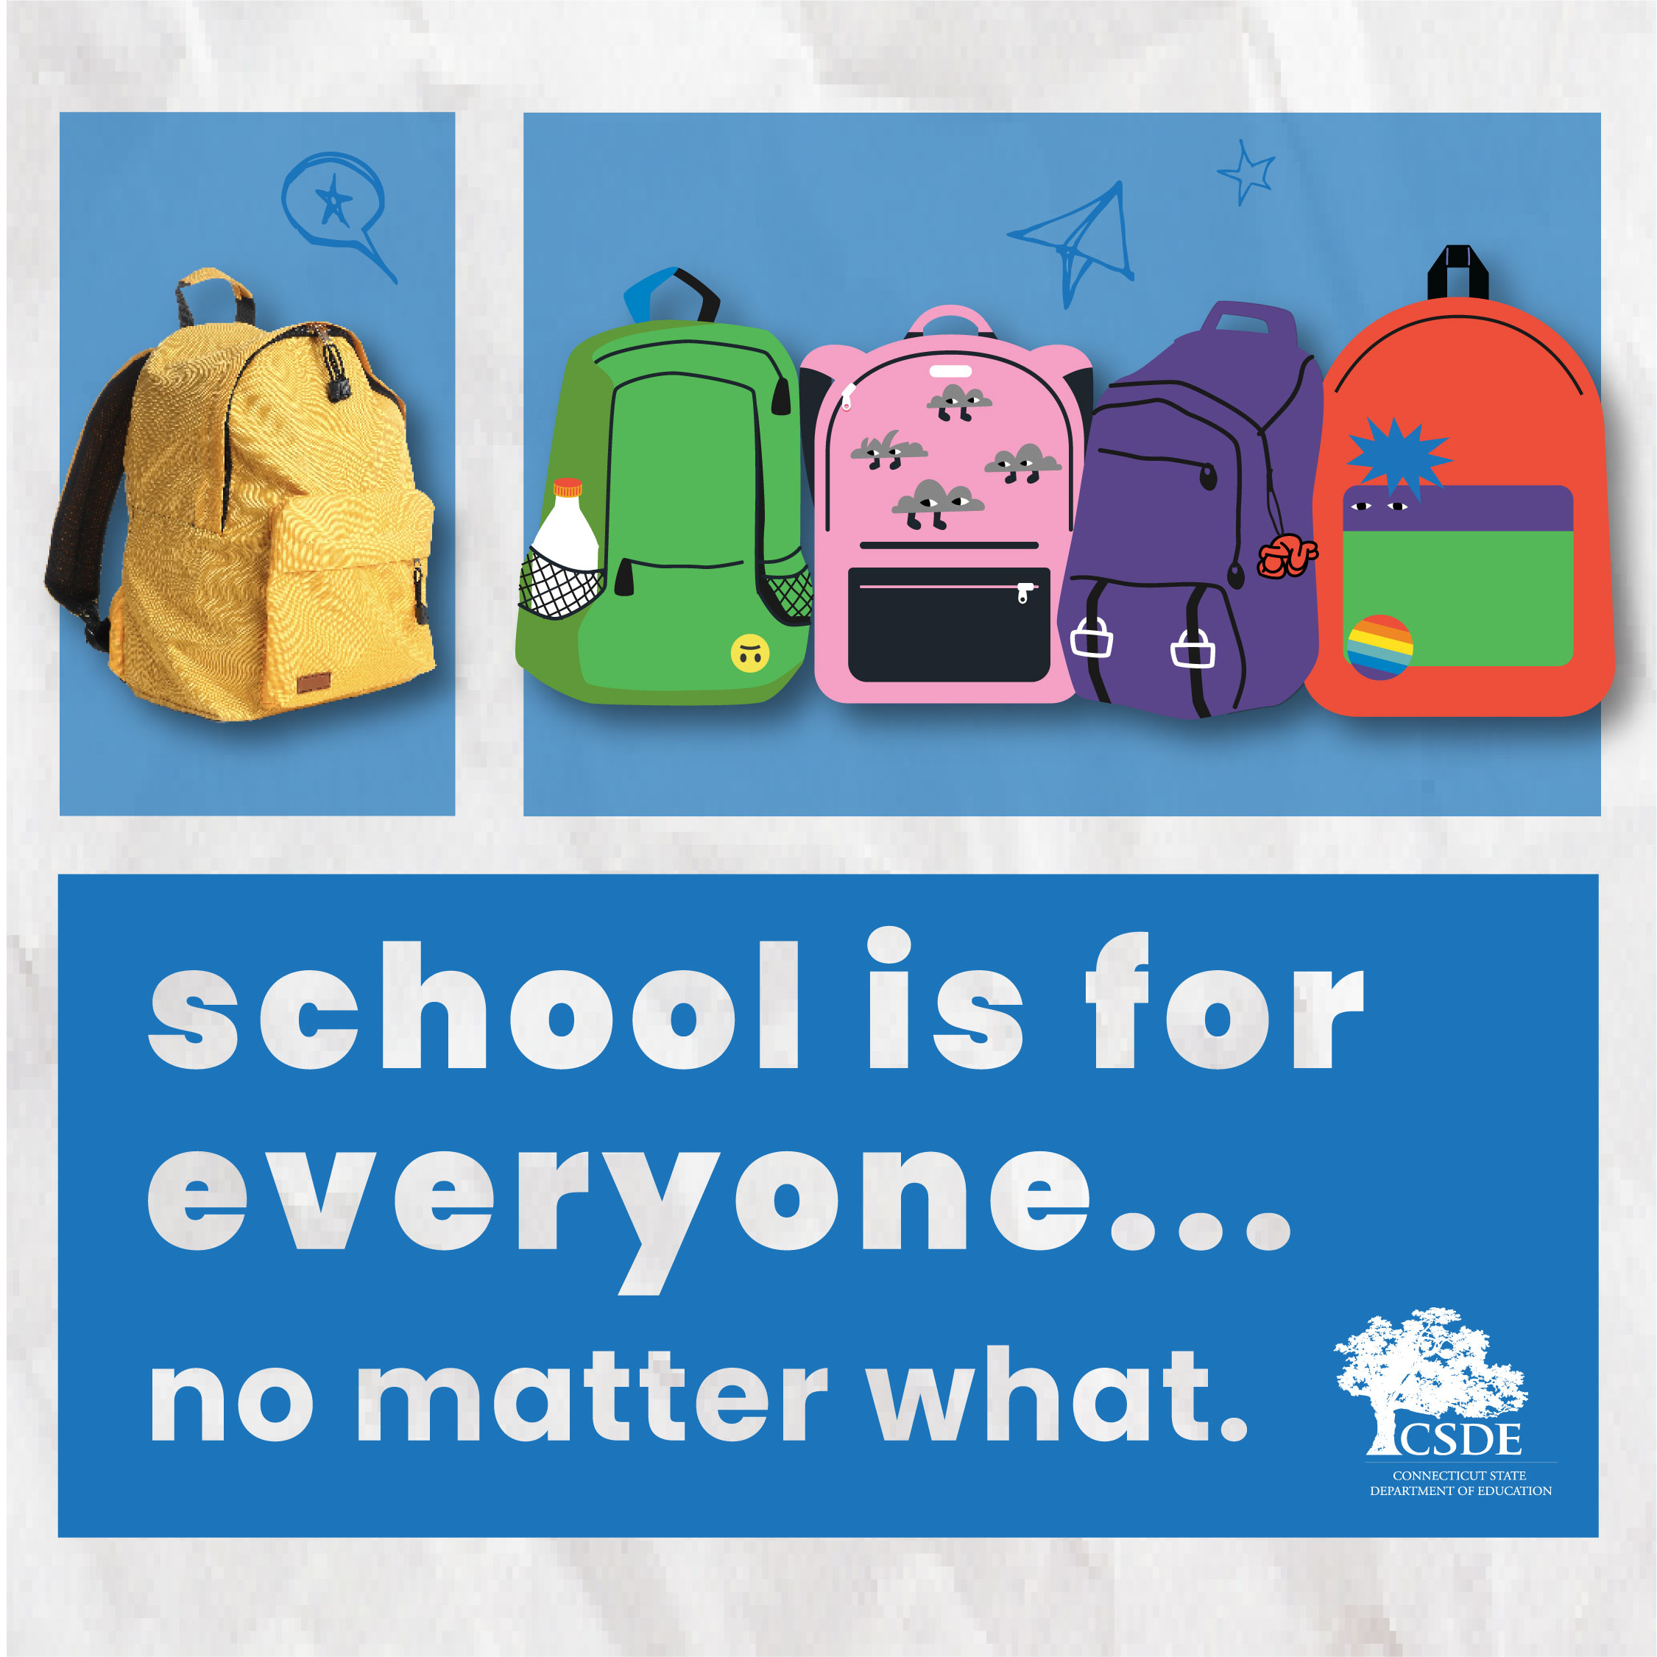 | School is for Everyone…No Matter What | If you’re moving around, staying with friends and relatives, things can be difficult. But your school can provide support and resources to get you through this difficult time. Get confidential help from your school. CT.gov/NoMatterWhat |  | La Escuela es Para Todos… No Importa Lo Que Pase | Si te estás mudando mucho, quedándote en casa de amigos o familiares, las cosas pueden ser difíciles. Tu escuela puede darte el apoyo que necesitas para superar este tiempo difícil. Obtén ayuda confidencial de tu escuela en CT.gov/NoMatterWhat
 | You Don’t Have to Go It Alone | Not having a stable home to return to after school can make everything harder. You may even feel like isolating yourself from people at your school. But your school can help. Get connected to the right person in your school district to get confidential support. CT.gov/NoMatterWhat |  | No tienes que hacerlo solo | No tener un hogar estable para volver después de clases, hace que todo sea más duro. Tal vez sientes que no quieres compartir con la gente de tu escuela y quieres aislarte. La escuela te puede ayudar. Conéctate con tu distrito escolar para recibir apoyo confidencial. CT.gov/NoMatterWhat
 | You’ll Always Belong at School | So many things can feel uncertain when you don’t have a guaranteed roof over your head. But one thing is true– your school can support you. Talk to your school district to get confidential help; visit CT.gov/NoMatterWhat to be connected. |  | Siempre Serás Parte de Tu Escuela | Todo se siente incierto cuando no tienes un techo seguro donde dormir. Pero una cosa es verdad: la escuela te puede ayudar. Habla con tu distrito escolar para recibir ayuda confidencial. Visita CT.gov/NoMatterWhat para conectarte.
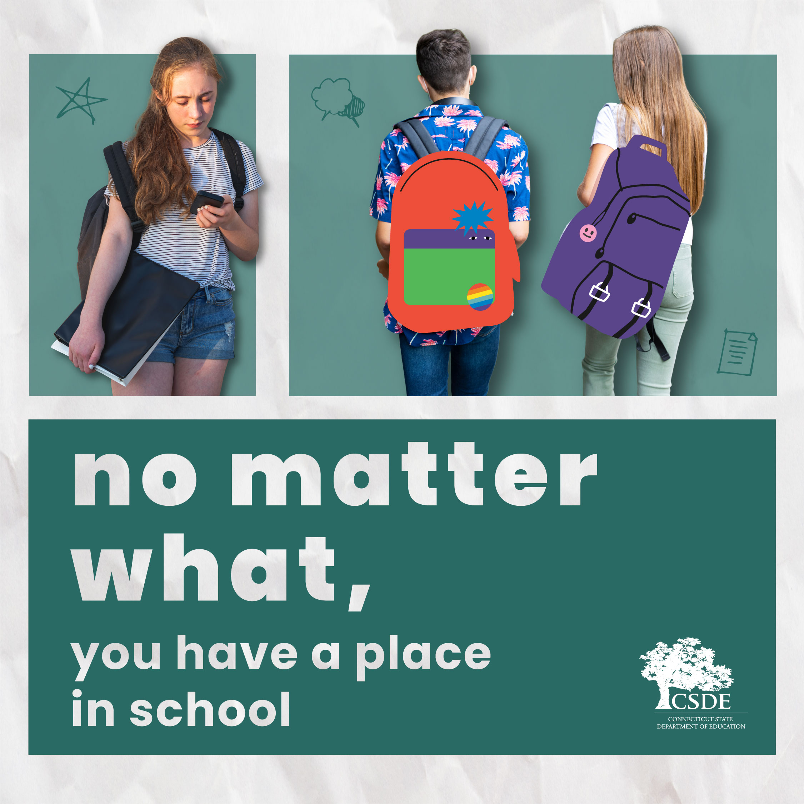 | No Matter What, You Have a Place in School | Your housing situation may be unsteady right now, but your child always has a place in school. Reach out for help and support. CT.gov/NoMatterWhat |  | No Importa Lo Que Pase. Tus Hijos Tienen Un Lugar en Su Escuela. | Tu situación de vivienda puede ser inestable ahora mismo, pero tu hijo siempre tendrá un lugar en la escuela. Conéctate por ayuda y apoyo. CT.gov/NoMatterWhat
 | CT Schools Are Here For Students | Housing instability is a huge barrier for students to get the education they need. But there is always a place for them in Connecticut schools–no matter what. When life is unpredictable, school is here to support students and families who are experiencing homelessness or just don’t have a stable housing situation. Learn more and get connected to help. CT.gov/NoMatterWhat |  | Las Escuelas de CT Están Aquí para Sus Estudiantes | La falta de vivienda estable es una barrera inmensa para que los estudiantes tengan la educación que necesitan. Pero en las escuelas de Connecticut, siempre habrá un lugar para ellos, sin importar lo que pase. Cuando la vida se complica, la escuela está allí para apoyar a los estudiantes y a las familias que no tienen vivienda o tienen vivienda inestable. Conéctate por ayuda aquí: CT.gov/NoMatterWhat
 | All Kids Have a Place in School | If your family has been temporarily living with friends or staying in different places, it can be difficult to keep things stable for your children. But school can help. All Connecticut children have a spot in school no matter what their housing situation is like. Go to CT.gov/NoMatterWhat to learn more. |  | Ellos Tienen Un Lugar en La Escuela | Si tu familia está viviendo temporalmente en casa de amigos o en muchos lugares diferentes, eso crea un ambiente inestable para los niños. La escuela puede ayudar. Los estudiantes de Connecticut tienen un lugar en su escuela, no importa cual sea su situación de vivienda. Para más información, visita CT.gov/NoMatterWhat
 | Your Child Has Support | Your housing situation may be unsteady right now, but no matter what, your child always has a place in school. Reach out for confidential help and support. Learn more at CT.gov/NoMatterWhat . |  | Tu Hijo Tiene Apoyo | Tu situación de vivienda puede ser inestable ahora mismo. Pero sin importar lo que esté pasando, tu hijo siempre tendrá un lugar en la escuela. Aquí encontrarás apoyo y ayuda confidencial: CT.gov/NoMatterWhat
 | School is Here for Your Child | Just because your housing situation is uncertain doesn’t mean your child’s education has to be. School is here to give your child stability and resources. Reach out for help and support. Learn more at CT.gov/NoMatterWhat. |  | La Escuela Está Aquí Para Tu Hijo | Solo porque tu situación de vivienda sea incierta no significa que la educación de tu hijo lo sea. La escuela está aquí para darle a tu hijo estabilidad y recursos. Obtén más información en CT.gov/NoMatterWhat
 | School is for Everyone | If your family is dealing with an uncertain housing situation and moving around to different places, or staying with friends, your child might be having a difficult time at school. Support is here to help all CT students enroll or stay in school and thrive. Learn more about support for children experiencing unstable housing. Visit CT.gov/NoMatterWhat. |  | La Escuela Es Para Todos | Si tu familia está sin una vivienda estable y mudándose a diferentes lugares, o en casa de amigos, tu hijo puede estar pasando momentos difíciles en la escuela. Hay apoyo para ayudar a todos los estudiantes de CT a que sigan en la escuela y superen las dificultades. Obtén más información sobre el apoyo a estudiantes que sufren una falta de vivienda. Visita CT.gov/NoMatterWhat

